关系图
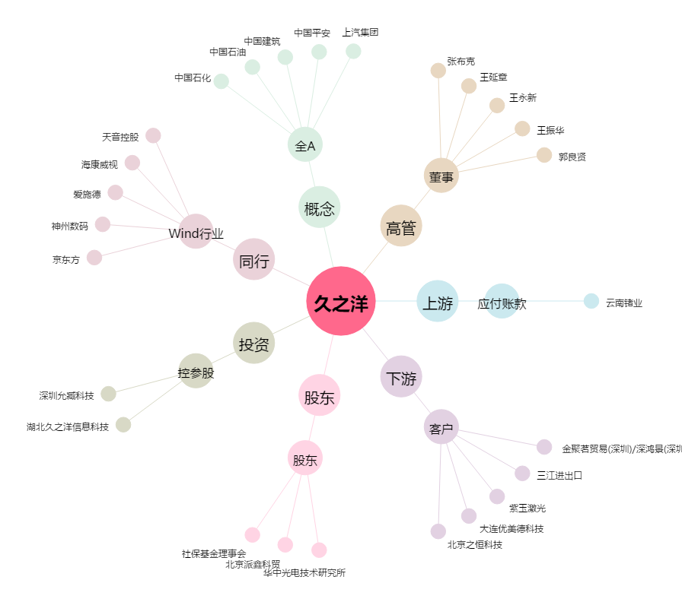
久之洋[300516.SZ] - 关系概览图

